关系图
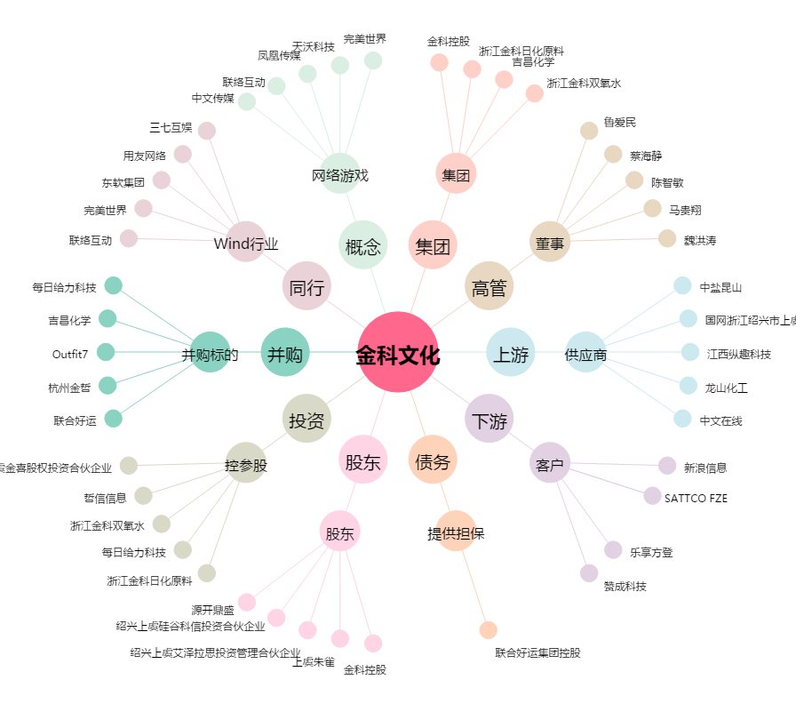
金科文化[300459.SZ] - 关系概览图

